page
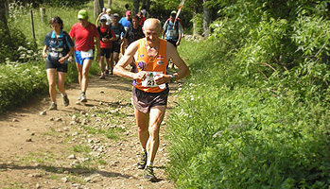 Challenge du Bassin Annonéen
 | Eugène Vacher - Pilatrail 2010

